상품제안서
아트텍 고해상도 스마트폰 화면 확대 스크린 확대경 12인치 돋보기 | 상품코드: F28660

 |  |  |  |  |  |  | 02-412-0044 | www.easy1.co.kr
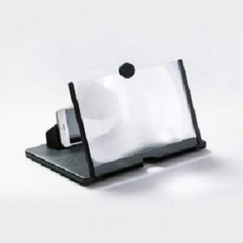

【상세/제작정보】 | 기본수량 미만 인쇄시 비용 추가.

【인쇄/포장옵션】 | 실크 / 포장지포장

【공급단가】 | 수량 | 220~ | 660~ | 1,000~ | 3,000~ | 5,000~
*VAT별도 | 단가 | 5,400원 | 5,310원 | 5,170원 | 5,080원 | 4,950원

【상품 URL】 | https://dev.easy1.co.kr:443/src/goods_detail.php?gdno=28660

